Índice
 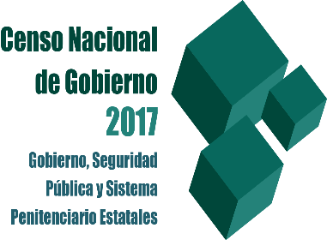 CENSO NACIONAL DE GOBIERNO, SEGURIDAD PÚBLICA Y SISTEMA PENITENCIARIO ESTATALES 2017 Módulo 1: Administración Pública de la Entidad Federativa

Sección XI: Centros de Justicia para las Mujeres o Centros Especializados para la Atención de las Mujeres

Índice

Presentación

Informantes

Sección XI: Centros de Justicia para las Mujeres o Centros Especializados para la Atención de las Mujeres

Participantes y comentarios

Anexo. Centros de Justicia

Glosario

